상품제안서
밀리어스 피크닉매트 방수 휴대용 돗자리 | 상품코드: F32950

 |  |  |  |  |  |  | 02-412-0044 | www.easy1.co.kr
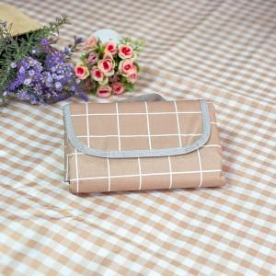

【상세/제작정보】

【인쇄/포장옵션】 | 실크 / 포장박스 및 포장문의

【공급단가】 | 수량 | 100~ | 300~ | 500~ | 1,000~ | 3,000~
*VAT별도 | 단가 | 5,120원 | 5,040원 | 4,920원 | 4,790원 | 4,710원

【상품 URL】 | https://dev.easy1.co.kr:443/src/goods_detail.php?gdno=32950

